2019_05_data
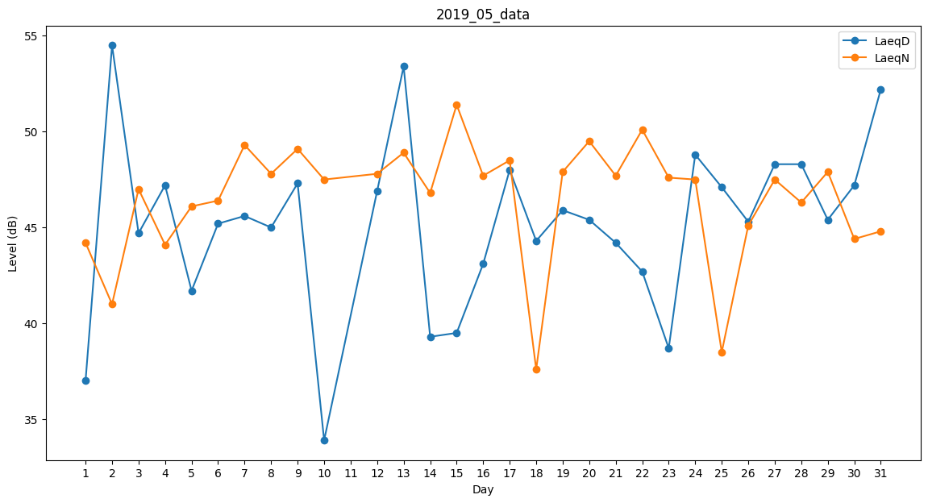
Day | LaeqD | LaeqN
1 | 37 | 44.2
2 | 54.5 | 41
3 | 44.7 | 47
4 | 47.2 | 44.1
5 | 41.7 | 46.1
6 | 45.2 | 46.4
7 | 45.6 | 49.3
8 | 45 | 47.8
9 | 47.3 | 49.1
10 | 33.9 | 47.5
11 | 48.2 | 0
12 | 46.9 | 47.8
13 | 53.4 | 48.9
14 | 39.3 | 46.8
15 | 39.5 | 51.4
16 | 43.1 | 47.7
17 | 48 | 48.5
18 | 44.3 | 37.6
19 | 45.9 | 47.9
20 | 45.4 | 49.5
21 | 44.2 | 47.7
22 | 42.7 | 50.1
23 | 38.7 | 47.6
24 | 48.8 | 47.5
25 | 47.1 | 38.5
26 | 45.3 | 45.1
27 | 48.3 | 47.5
28 | 48.3 | 46.3
29 | 45.4 | 47.9
30 | 47.2 | 44.4
31 | 52.2 | 44.8

